상품제안서
방수 앞치마 + 접이식 장바구니 + 크린지퍼백 + 크린장갑 + 부직포 행주 + 면코팅 고무장갑 + 캐릭터 주방타올 7종 세트 | 상품코드: F28235

 |  |  |  |  |  |  | 02-412-0044 | www.easy1.co.kr
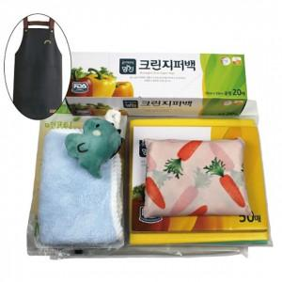

【상세/제작정보】

【인쇄/포장옵션】 | / 포장불가능

【공급단가】 | 수량 | 100~ | 300~ | 500~ | 1,000~ | 3,000~
*VAT별도 | 단가 | 10,320원 | 10,140원 | 9,890원 | 9,710원 | 9,460원

【상품 URL】 | https://dev.easy1.co.kr:443/src/goods_detail.php?gdno=28235

